COMPOSIÇÃO PU
Item | Cód. CDHU | Serviços | Un | Qt | Valores (R$)
 |  |  |  |  | PUMat | PUMO | PServ | Total
1 | COMPOSIÇÃO 1 | BRINQUEDÃO 1 - MULTI EQUIPAMENTOS GRANDE |  |  |  |  |  | -
1.1 | B.01.000.010101 | Ajudante geral | H | 44.00 |  |  |  |  | Modelo KASKA casa do Tarzan em L
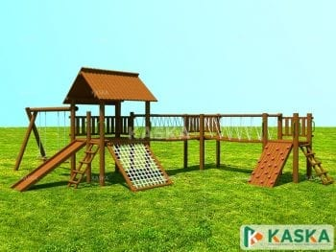
1.2 | B.01.000.010139 | Pedreiro | H | 44.00
1.3 | B.02.000.020508 | Cimento CPII-E-32 (sacos de 50 kg) | KG | 210.00
1.4 | B.04.000.020503 | Areia média lavada (a granel caçamba fechada) | M3 | 2.00
1.5 | B.05.000.020518 | Pedra britada nº médios 1.2.3 e 4 (a granel) | M3 | 2.00
1.6 | B.01.000.010111 | Carpinteiro | H | 60.00
1.7 | B.01.000.010112 | Ajudante de carpinteiro | H | 60.00
1.8 | D.02.000.021043 | Madeira de cedrinho - bruto | M3 | 2.00
1.9 | D.02.000.021052 | Estronca de eucalipto (mourão), com 15cm de diâmetro sem casca | M | 100.00
1.10 | H.04.000.031375 | Escada marinheiro galvanizada | M | 2.00
1.11 | Mercado | Corda poliamida 3 pares 22mm trançado | Rolo | 1.00
1.12 | 15.03.140 | Fornecimento e montagem de estrutura tubular em aço ASTM-A572 Grau 50, sem pintura (todas as peças de ligação e fixação) | KG | 50.00
1.13 | 33.07.130 | Pintura epóxi bicomponente em estruturas metálicas | KG | 20.00
1.14 | S.01.000.091714 | Suporte de perfil metálico galvanizado | KG | 10.00
1.15 | 33.05.010 | Verniz fungicida para madeira | m² | 200.00
2 | COMPOSIÇÃO 2 | BRINQUEDÃO 2 - MULTI EQUIPAMENTOS PEQUENO
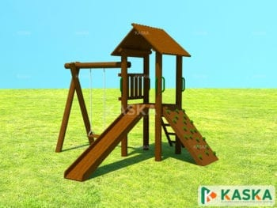
2.1 | B.01.000.010101 | Ajudante geral | H | 22.00 |  |  |  |  | Modelo KASKA casa do Tarzan Mini
2.2 | B.01.000.010139 | Pedreiro | H | 22.00
2.3 | B.02.000.020508 | Cimento CPII-E-32 (sacos de 50 kg) | KG | 90.00
2.4 | B.04.000.020503 | Areia média lavada (a granel caçamba fechada) | M3 | 1.00
2.5 | B.05.000.020518 | Pedra britada nº médios 1.2.3 e 4 (a granel) | M3 | 1.00
2.6 | B.01.000.010111 | Carpinteiro | H | 30.00
2.7 | B.01.000.010112 | Ajudante de carpinteiro | H | 30.00
2.8 | D.02.000.021043 | Madeira de cedrinho - bruto | M3 | 1.50
2.9 | D.02.000.021052 | Estronca de eucalipto (mourão), com 15cm de diâmetro sem casca | M | 30.00
2.10 | 15.03.140 | Fornecimento e montagem de estrutura tubular em aço ASTM-A572 Grau 50, sem pintura (todas as peças de ligação e fixação) | KG | 20.00
2.11 | 33.07.130 | Pintura epóxi bicomponente em estruturas metálicas | KG | 5.00
2.12 | S.01.000.091714 | Suporte de perfil metálico galvanizado | KG | 5.00
2.13 | 33.05.010 | Verniz fungicida para madeira | m² | 100.00
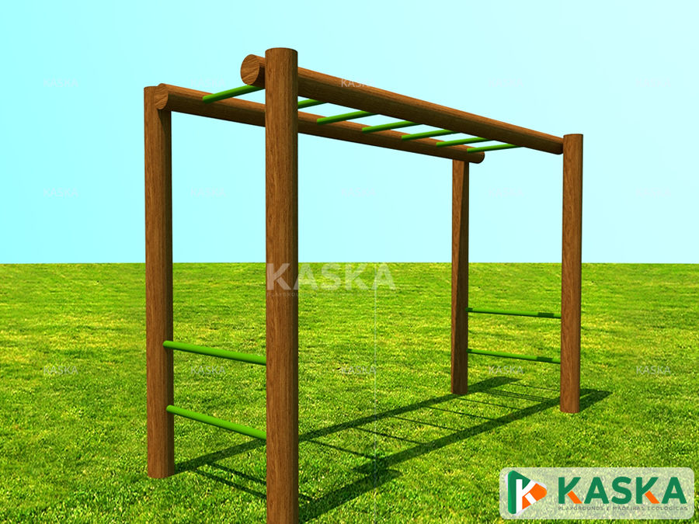
3 | COMPOSIÇÃO 3 | BRINQUEDÃO 3 - ESCADA HORIZONTAL |  |  |  |  |  |  | Modelo KASKA escada horizontal
3.1 | B.01.000.010101 | Ajudante geral | H | 8.00
3.2 | B.01.000.010139 | Pedreiro | H | 8.00
3.3 | B.02.000.020508 | Cimento CPII-E-32 (sacos de 50 kg) | KG | 20.00
3.4 | B.04.000.020503 | Areia média lavada (a granel caçamba fechada) | M3 | 0.50
3.5 | B.05.000.020518 | Pedra britada nº médios 1.2.3 e 4 (a granel) | M3 | 0.50
3.6 | B.01.000.010111 | Carpinteiro | H | 20.00
3.7 | B.01.000.010112 | Ajudante de carpinteiro | H | 20.00
3.8 | D.02.000.021052 | Estronca de eucalipto (mourão), com 15cm de diâmetro sem casca | M | 30.00
3.9 | 15.03.140 | Fornecimento e montagem de estrutura tubular em aço ASTM-A572 Grau 50, sem pintura (todas as peças de ligação e fixação) | KG | 20.00
3.10 | 33.07.130 | Pintura epóxi bicomponente em estruturas metálicas | KG | 5.00
3.11 | S.01.000.091714 | Suporte de perfil metálico galvanizado | KG | 5.00
3.12 | 33.05.010 | Verniz fungicida para madeira | m² | 50.00
4 | COMPOSIÇÃO 4 | BRINQUEDÃO 4 - DESAFIO SUBIDA
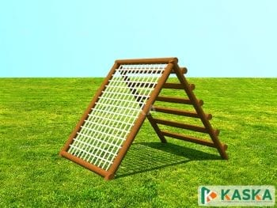
4.1 | B.01.000.010101 | Ajudante geral | H | 8.00
4.2 | B.01.000.010139 | Pedreiro | H | 8.00
4.3 | B.02.000.020508 | Cimento CPII-E-32 (sacos de 50 kg) | KG | 20.00
4.4 | B.04.000.020503 | Areia média lavada (a granel caçamba fechada) | M3 | 0.50
4.5 | B.05.000.020518 | Pedra britada nº médios 1.2.3 e 4 (a granel) | M3 | 0.50
4.6 | B.01.000.010111 | Carpinteiro | H | 20.00
4.7 | B.01.000.010112 | Ajudante de carpinteiro | H | 20.00
4.8 | D.02.000.021052 | Estronca de eucalipto (mourão), com 15cm de diâmetro sem casca | M | 30.00
4.9 | 15.03.140 | Fornecimento e montagem de estrutura tubular em aço ASTM-A572 Grau 50, sem pintura (todas as peças de ligação e fixação) | KG | 20.00
4.10 | 33.07.130 | Pintura epóxi bicomponente em estruturas metálicas | KG | 5.00
4.11 | Mercado | Corda poliamida 3 pares 22mm trançado | Rolo | 0.50
4.12 | 33.05.010 | Verniz fungicida para madeira | m² | 50.00
5 | COMPOSIÇÃO 5 | Caixa de areia
5.1 | B.01.000.010111 | Carpinteiro | H | 8.00
5.2 | B.01.000.010112 | Ajudante de carpinteiro | H | 8.00
5.3 | D.02.000.021052 | Estronca de eucalipto (mourão), com 15cm de diâmetro sem casca | M | 30.00
5.4 | 33.05.010 | Verniz fungicida para madeira | m² | 50.00
5.5 | MERCADO | Areia fina lavada | m³ | 18.00
6 | COMPOSIÇÃO 5 | BANCO DE MADEIRA - FIXO NO CHÃO
6.1 | D.02.000.021005 | Madeira serrada em cambará, cedrinho, cumaru, eucaliptocitriodora, eucalipto-saligna, garapa, pinus-elioti, tuari | m³ | 0.10
6.2 | B.01.000.010130 | Marceneiro | H | 4.00
4.1 | B.01.000.010101 | Ajudante geral | H | 8.00
6.3 | 06.01.020 | Escavação manual em solo de 1ª e 2ª categoria em campo aberto | m³ | 0.04
6.4 | E.02.000.026760 | Prego diversas bitolas (referência 18 x 27) | KG | 0.40
6.5 | 03.10.100 | Remoção de pintura em superfícies de madeira e/ou metálicas com lixamento | m² | 2.00
6.5 | 33.03.750 | Verniz acrílico | m² | 2.00
7 | COMPOSIÇÃO 5 | MESA DE MADEIRA - FIXA NO CHÃO
7.1 | D.02.000.021005 | Madeira serrada em cambará, cedrinho, cumaru, eucaliptocitriodora, eucalipto-saligna, garapa, pinus-elioti, tuari | m³ | 0.17
7.2 | B.01.000.010130 | Marceneiro | H | 8.00
7.3 | B.01.000.010101 | Ajudante geral | H | 8.00
7.4 | 06.01.020 | Escavação manual em solo de 1ª e 2ª categoria em campo aberto | m³ | 0.08
7.5 | E.02.000.026760 | Prego diversas bitolas (referência 18 x 27) | KG | 0.40
7.6 | 03.10.100 | Remoção de pintura em superfícies de madeira e/ou metálicas com lixamento | m² | 2.00
7.7 | 33.03.750 | Verniz acrílico | m² | 2.00

